2.레이아웃
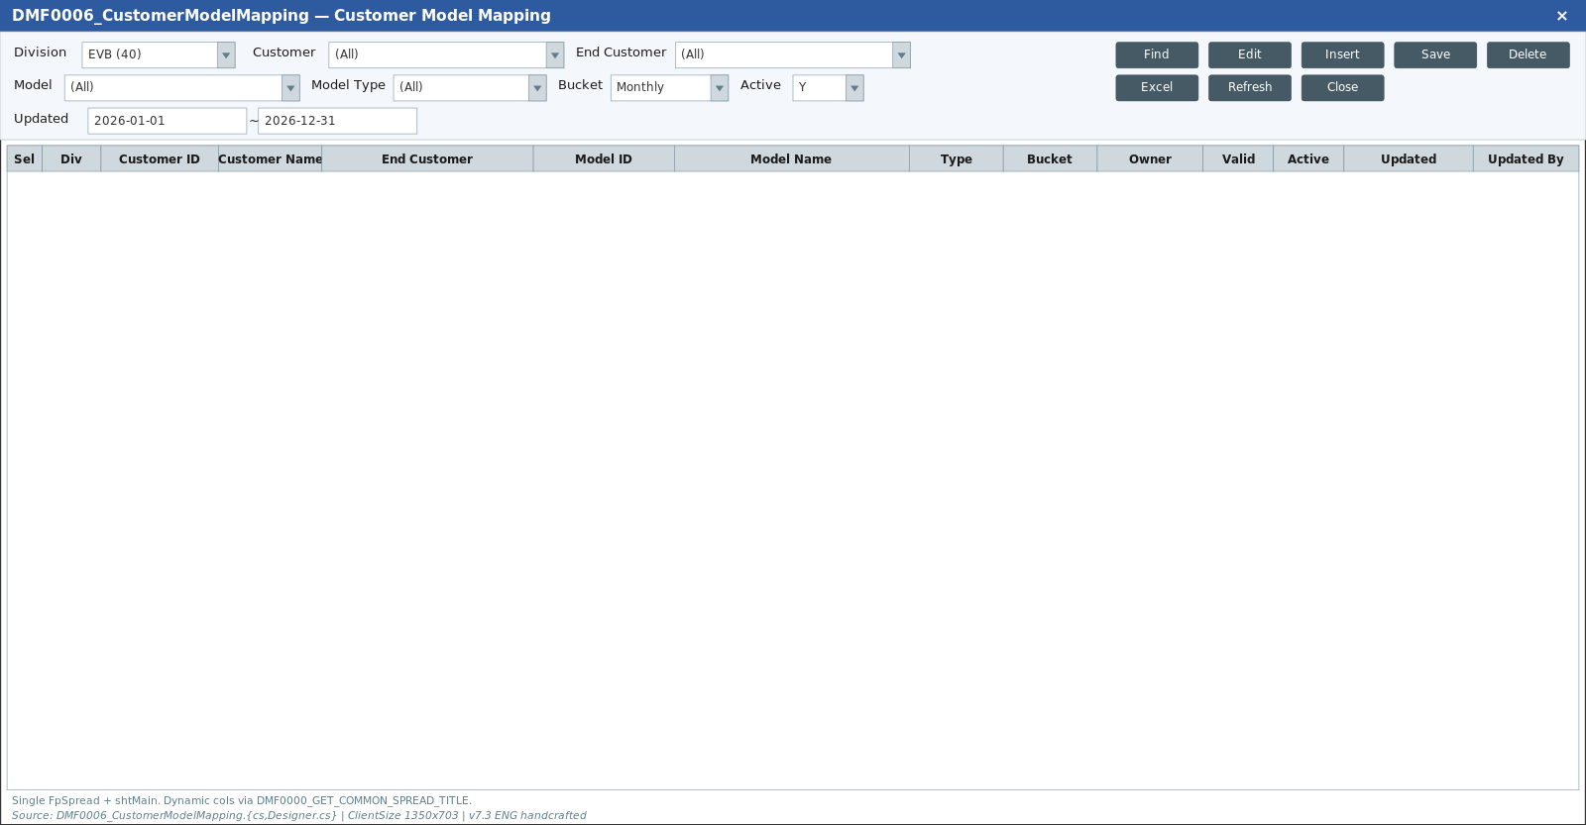
영역 구성
영역 | 내용 | 컴포넌트 | AS-IS 대응
SearchArea | Div/Team/EC/Site/Project🔍/Model🔍/CustomerPJT/CustomerModel/Active(Y) | Form | div=40: PROJECT 컬럼 숨김+입력 비활성 L828
Grid | 매핑 목록 24→19컬럼 | DataGrid | PROJECT 머지 해제 L236
SubTitle | Search·Insert·Delete·Save | SubTitle

TO-BE Figma (Customer Model Mapping, 1920x963)
https://www.figma.com/design/c9VYF8oleb9TczKeFWi4ka/Next-SCM-Working-File_260309?node-id=5881-143106
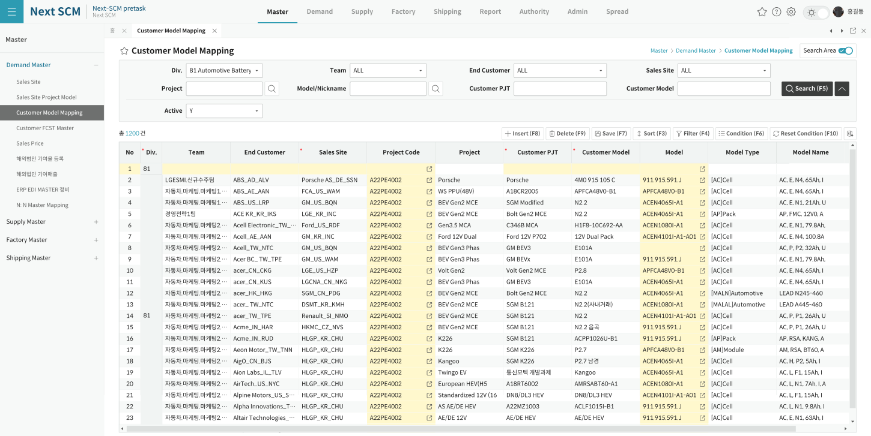

AS-IS Mockup

